问题
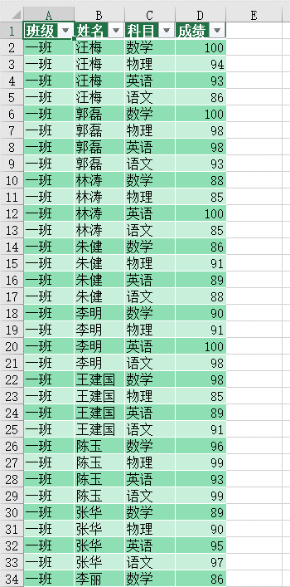
 |  | 课后小练习

任务：
 | 使用PowerQuer工具逆透视数据表中的考生成绩，将数据输出为“表”。
 | 完成效果如下图所示。

